周期新号操作内容
第一周工作内容

主要版块 | 序号 | 执行项目 | 补充说明
日常内容 | 1 | 微信体系类公众号 | 公众号安全助手。微信团队。微信公众平台
 | 2 | 公安政府单位公众号
 | 3 | 京东公众号以及腾讯合作伙伴的公众号 | 如京东、微果酱等
 | 4 | 行业性公众号、一些微信大号如罗辑思维等 | 天涯社区、书单来了、罗辑思维等、跟行业相关的公众号或者资讯类公众号
 | 5 | 微信零钱里面存钱 | 有几块钱，最好保持每天流水
 | 6 | 新号第一天不要加人 | 注册完之后完善资料之后什么都不要做，等待第二天在执行
 | 7 | 购买理财产品 | 可以随便买几块钱
 | 8 | 每天发1-2条朋友圈 | 分时间段发送，内容为生活类型的（不要发促销广告等）、加图片
 | 9 | 被动加1-5个好友 | 分时间段进行通过
 | 10 | 主动加1-5个好友（第二天开始可以加人） | 分时间段进行添加，开始不要用名片分享、扫一扫、搜索QQ号等方式加，建议用手机号码搜索添加好友
 | 11 | 加1-2个微信群 | 老号拉进群、进群打招呼、发小额红包、抢红包，聊天等
 | 12 | 朋友圈评论3-5个 | 按照朋友圈内容进行评论，分时段进行
 | 13 | 朋友圈点赞1-3个 | 分时段进行
 | 14 | 看看腾讯新闻 | 偶尔打开看看
 | 15 | 在原聊天记录页面找好友聊天 | 正常聊天内容
 | 16 | 第三方服务用一次至少 | 滴滴、话费充值、酒店这些
 | 17 | 打开通讯录，跟其中1-3位好友聊天 | 正常聊天内容
 | 18 | 阅读公众号文章 | 正常阅读内容

第二周工作内容

主要板块 | 序号 | 执行项目 | 补充说明
日常内容 | 1 | 每天发1-2条朋友圈 | 分时间段发送，内容为生活类型的（不要发促销广告等）、加图片，
 | 2 | 被动加1-10个好友 | 分时间段进行通过好友的申请并作备注
 | 3 | 主动加3-6个好友 | 分时间段进行添加
 | 4 | 加1-2个微信群发红包 | 进群打招呼、发小额红包、抢红包，聊天等，不要发广告
 | 5 | 朋友圈评论3-5个 | 按照朋友圈内容进行评论，分时段进行
 | 6 | 朋友圈点赞1-3个 | 分时段进行
 | 7 | 在我的钱包进入唯品会或者大众点评等功能 | 进入各第三方服务市场并停留至少3分钟时间并浏览多个页面
 | 8 | 关注1-5个公众号 | 随意关注一些大号或资讯类公众号
 | 9 | 打开通讯录，跟其中1-2位好友聊天 | 正常聊天内容
 | 10 | 在原聊天记录页面找好友聊天 | 正常聊天内容
 | 12 | 存钱进理财通 | 在理财通存入至少10元钱
 | 13 | 小程序游戏 | 认真玩1-2个游戏
 | 14 | 看看腾讯新闻 | 偶尔打开看看
 | 15 | 阅读公众号文章 | 正常阅读内容
PS：1、做到一机一微信，有自己的手机卡流量；
2、将手机分成两部分，一部分分配给员工去带动GPS位置，或者一部分不开GPS

1.新号要先渡过前15天的比较危险的时间；
2.渡过之后可以根据第二周的内容继续执行；
3.新号一般要到正常都是45天-60天周期；后续才能开始正常加人，量建议参考我们给的Xmind 思维图 添加会相对安全点
PS：我们提供的一些方法主要是规避封号的一些风险，但是不保证百分百不会被封

养号15天后每个阶段操作建议
养号21天后每天操作建议

主要版块 | 时间 | 执行项目 | 补充说明
不同阶段操作建议 | 微信注册21天-1个月内 | 主动添加好友 | 每天主动添加好友不超过3个，建议在1-3个内，不建议每天都加人，可以做下间隔
 |  | 被动通过好友 | 每天被动通过好友不超过5个，建议在1-5个内，不建议每天固定时间通过好友
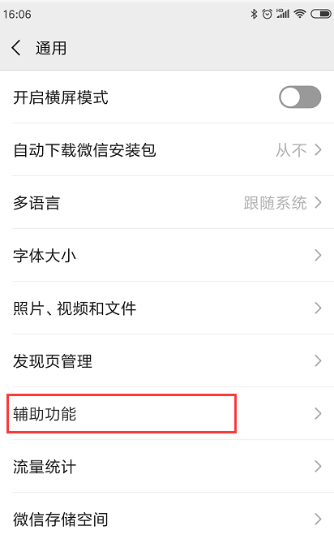
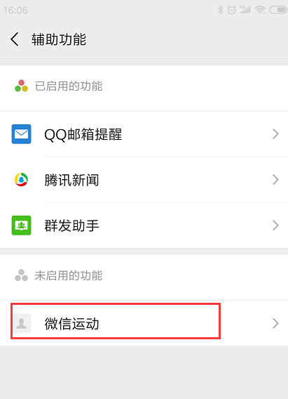
 |  | 定时发朋友圈 | 不建议批量发朋友圈
 | 微信注册1个月-3个月内 | 主动添加好友 | 每天主动添加好友不超过5个，建议1-5个内，不建议每天都加人
 |  | 被动通过好友 | 每天被动通过好友不超过10个，建议1-10个内，不建议固定时间一次性通过好友
 |  | 定时发朋友圈 | 不建议批量发朋友圈，如果一定要发，控制在1-3个微信进行批量发；
 | 微信注册3个月-6个月内 | 主动添加好友 | 每天主动添加好友不超过20个，建议1-20个内，不建议每天都加满20人
 |  | 被动通过好友 | 每天被动通过好友不超过30个，建议1-30个内，不建议固定时间一次性通过好友
 |  | 定时发朋友圈 | 不建议批量发朋友圈，如果一定要发，控制在5-10个微信进行批量发；

PS：1、工作手机在3个月内暂时不建议做集中管理，如果一定要做集中管理，务必关掉微信里面的微信运动。如右图所示；
2、保持做好工作手机的11点设置； 3、养号21天后，日常腾讯新闻、公众号文章、朋友圈查看、评论等内容，建议照常操作哦！

